상품제안서
쌤소나이트 MORGAN 머니클립 | 상품코드: S17234

 |  |  |  |  |  |  | 02-713-8555 | www.synergygift.co.kr
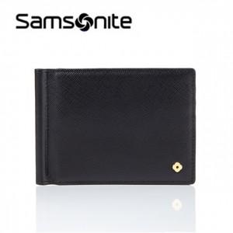

【상세/제작정보】 | 스크래치에 강한 사피아노 소가죽 소재의 머니클립

【인쇄/포장옵션】 | 스티커 / 시판박스

【공급단가】 | 수량 | 10~ | 50~ | 100~ | 300~ | 500~
*VAT별도 | 단가 | 63,000원 | 60,750원 | 58,500원 | 56,250원 | 54,000원

【상품 URL】 | https://www.synergygift.co.kr:443/src/goods_detail.php?gdno=15016

